Voorblad
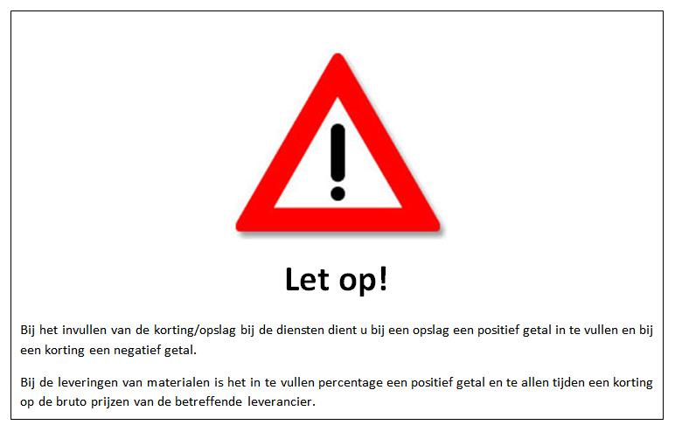
Prijzenblad

behorende bij de

aanbesteding
voor

Gemeente Overbetuwe en Lingewaard

Openbare Verlichting 2026 - 2030

Aanbestedingsnummer Z.1422428

